Носки детские
Бланк предзаказа на 01.04.24

Где меньше пяти отмечено данным цветом
Название | Цена | Цена по акции |  |  |  |  |  |  |  |  |  |  |  | Сумма (цв) | Сумма (арт)
CLE Носки дет.С1100 14-16 дев хл+эл | 57 | 42.75 | Групповая уп. | 12 | 13 | 14 | 15 | 16 | 17 | 18 | 20 | 22 | u/a | Всего
Цвет: меланж серый |  |  | 1 |  |  | * |  |  |  |  |  |  |  | 0 | 0.00
Цвет: розовый |  |  | 1 |  |  | * |  |  |  |  |  |  |  | 0 | 0.00
Описание: Актуальные носки для девочки на каждый день с рисунком звездочки Состав: 80% хлопок, 18% полиамид, 2% эластан Страна: РОССИЯ |  | 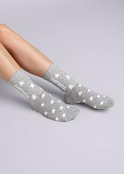 | 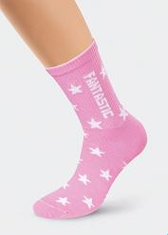 |  |  |  | 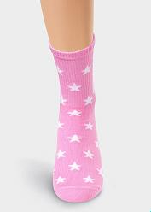
Итого |  |  |  |  |  |  |  |  |  |  |  |  |  | 0 | 0.00
CLE Носки дет.С1100 16-18,18-20 дев хл+эл | 66 | 49.50 | Групповая уп. | 12 | 13 | 14 | 15 | 16 | 17 | 18 | 20 | 22 | u/a | Всего
Цвет: меланж серый |  |  | 1 |  |  |  |  | * |  | * |  |  |  | 0 | 0.00
Цвет: розовый |  |  | 1 |  |  |  |  | * |  | * |  |  |  | 0 | 0.00
Описание: Актуальные носки для девочки на каждый день с рисунком звездочки Состав: 80% хлопок, 18% полиамид, 2% эластан Страна: РОССИЯ
Итого |  |  |  |  |  |  |  |  |  |  |  |  |  | 0 | 0.00
CLE Носки дет.С1100 20-22,22 дев хл+эл | 73 | 54.75 | Групповая уп. | 12 | 13 | 14 | 15 | 16 | 17 | 18 | 20 | 22 | u/a | Всего
Цвет: меланж серый |  |  | 1 |  |  |  |  |  |  |  | * | * |  | 0 | 0.00
Цвет: розовый |  |  | 1 |  |  |  |  |  |  |  | * | * |  | 0 | 0.00
Описание: Актуальные носки для девочки на каждый день с рисунком звездочки Состав: 80% хлопок, 18% полиамид, 2% эластан Страна: РОССИЯ
Итого |  |  |  |  |  |  |  |  |  |  |  |  |  | 0 | 0.00
CLE Носки дет.С1101 14-16 дев хл+эл | 57 | 42.75 | Групповая уп. | 12 | 13 | 14 | 15 | 16 | 17 | 18 | 20 | 22 | u/a | Всего
Цвет: белый |  |  | 1 |  |  | * |  |  |  |  |  |  |  | 0 | 0.00
Цвет: меланж серый |  |  | 1 |  |  | * |  |  |  |  |  |  |  | 0 | 0.00
Цвет: св.бирюзовый |  |  | 1 |  |  | * |  |  |  |  |  |  |  | 0 | 0.00
Описание: Актуальные детские носки на каждый день. С трендовыми рисунками. Состав: 80% хлопок, 18% полиамид, 2% эластан Страна: РОССИЯ |  | 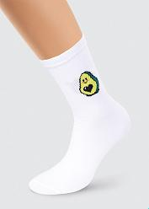 | 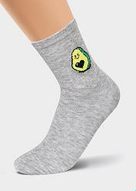 |  |  |  | 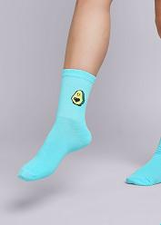
Итого |  |  |  |  |  |  |  |  |  |  |  |  |  | 0 | 0.00
CLE Носки дет.С1101 16-18,18-20 дев хл+эл | 66 | 49.50 | Групповая уп. | 12 | 13 | 14 | 15 | 16 | 17 | 18 | 20 | 22 | u/a | Всего
Цвет: белый |  |  | 1 |  |  |  |  | * |  | * |  |  |  | 0 | 0.00
Цвет: меланж серый |  |  | 1 |  |  |  |  | * |  | * |  |  |  | 0 | 0.00
Цвет: св.бирюзовый |  |  | 1 |  |  |  |  | * |  | * |  |  |  | 0 | 0.00
Описание: Актуальные детские носки на каждый день. С трендовым рисунком-авокадо Состав: 80% хлопок, 18% полиамид, 2% эластан Страна: РОССИЯ
Итого |  |  |  |  |  |  |  |  |  |  |  |  |  | 0 | 0.00
CLE Носки дет.С1101 20-22,22 дев хл+эл | 73 | 54.75 | Групповая уп. | 12 | 13 | 14 | 15 | 16 | 17 | 18 | 20 | 22 | u/a | Всего
Цвет: белый |  |  | 1 |  |  |  |  |  |  |  | * | * |  | 0 | 0.00
Цвет: меланж серый |  |  | 1 |  |  |  |  |  |  |  | * | * |  | 0 | 0.00
Цвет: св.бирюзовый |  |  | 1 |  |  |  |  |  |  |  | * | * |  | 0 | 0.00
Описание: Актуальные детские носки на каждый день. С трендовым рисунком-авокадо Состав: 80% хлопок, 18% полиамид, 2% эластан Страна: РОССИЯ
Итого |  |  |  |  |  |  |  |  |  |  |  |  |  | 0 | 0.00
CLE Носки дет.С1105 12-14,14-16 дев хл+эл | 57 | 42.75 | Групповая уп. | 12 | 13 | 14 | 15 | 16 | 17 | 18 | 20 | 22 | u/a | Всего
Цвет: меланж серый |  |  | 1 | * |  | * |  |  |  |  |  |  |  | 0 | 0.00
Цвет: розовый |  |  | 1 | * |  | * |  |  |  |  |  |  |  | 0 | 0.00
Описание: Актуальные носки на каждый день для девочки с рисунком кошки Состав: 80% хлопок, 18% полиамид, 2% эластан Страна: РОССИЯ |  | 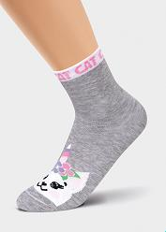 | 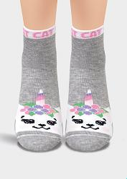 |  |  |  | 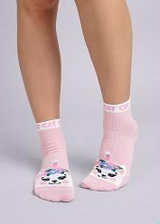
Итого |  |  |  |  |  |  |  |  |  |  |  |  |  | 0 | 0.00
CLE Носки дет.С1105 16-18,18-20 дев хл+эл | 66 | 49.50 | Групповая уп. | 12 | 13 | 14 | 15 | 16 | 17 | 18 | 20 | 22 | u/a | Всего
Цвет: меланж серый |  |  | 1 |  |  |  |  | * |  | * |  |  |  | 0 | 0.00
Цвет: розовый |  |  | 1 |  |  |  |  | * |  | * |  |  |  | 0 | 0.00
Описание: Актуальные носки на каждый день для девочки с рисунком кошки Состав: 80% хлопок, 18% полиамид, 2% эластан Страна: РОССИЯ
Итого |  |  |  |  |  |  |  |  |  |  |  |  |  | 0 | 0.00
CLE Носки дет.С1105 20-22,22 дев хл+эл | 73 | 54.75 | Групповая уп. | 12 | 13 | 14 | 15 | 16 | 17 | 18 | 20 | 22 | u/a | Всего
Цвет: розовый |  |  | 1 |  |  |  |  |  |  |  | * | * |  | 0 | 0.00
Описание: Актуальные носки на каждый день для девочки с рисунком кошки Состав: 80% хлопок, 18% полиамид, 2% эластан Страна: РОССИЯ
Итого |  |  |  |  |  |  |  |  |  |  |  |  |  | 0 | 0.00
CLE Носки дет.С1106 12-14,14-16 мал хл+эл | 57 | 42.75 | Групповая уп. | 12 | 13 | 14 | 15 | 16 | 17 | 18 | 20 | 22 | u/a | Всего
Цвет: меланж серый |  |  | 1 | * |  | * |  |  |  |  |  |  |  | 0 | 0.00
Цвет: меланж т.синий |  |  | 1 | * |  | * |  |  |  |  |  |  |  | 0 | 0.00
Описание: носки для мальчика с рисунком гоночные машины Состав: 80% хлопок, 18% полиамид, 2% эластан Страна: РОССИЯ |  | 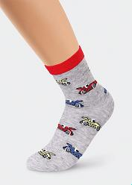 | 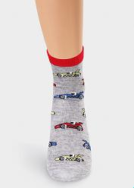
Итого |  |  |  |  |  |  |  |  |  |  |  |  |  | 0 | 0.00
CLE Носки дет.С1106 16-18,18-20 мал хл+эл | 66 | 49.50 | Групповая уп. | 12 | 13 | 14 | 15 | 16 | 17 | 18 | 20 | 22 | u/a | Всего
Цвет: меланж серый |  |  | 1 |  |  |  |  | * |  | * |  |  |  | 0 | 0.00
Цвет: меланж синий |  |  | 1 |  |  |  |  | * |  | * |  |  |  | 0 | 0.00
Описание: носки для мальчика с рисунком гоночные машины Состав: 80% хлопок, 18% полиамид, 2% эластан Страна: РОССИЯ |  |  |  |  |  |  | 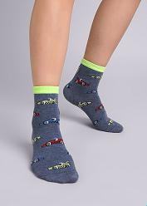
Итого |  |  |  |  |  |  |  |  |  |  |  |  |  | 0 | 0.00
CLE Носки дет.С1106 20-22,22 мал хл+эл | 73 | 54.75 | Групповая уп. | 12 | 13 | 14 | 15 | 16 | 17 | 18 | 20 | 22 | u/a | Всего
Цвет: меланж серый |  |  | 1 |  |  |  |  |  |  |  | * | * |  | 0 | 0.00
Цвет: меланж синий |  |  | 1 |  |  |  |  |  |  |  |  | * |  | 0 | 0.00
Цвет: меланж т.синий |  |  | 1 |  |  |  |  |  |  |  | * | * |  | 0 | 0.00
Описание: носки для мальчика с рисунком гоночные машины Состав: 80% хлопок, 18% полиамид, 2% эластан Страна: РОССИЯ
Итого |  |  |  |  |  |  |  |  |  |  |  |  |  | 0 | 0.00
CLE Носки дет.С1311 12-14,14-16 спорт база дев | 55 | 41.25 | Групповая уп. | 12 | 13 | 14 | 15 | 16 | 17 | 18 | 20 | 22 | u/a | Всего
Цвет: белый |  |  | 1 | * |  | * |  |  |  |  |  |  |  | 0 | 0.00
Описание: игровые носки для девочки с рисунком мишки Состав: 80% хлопок, 18% полиамид, 2% эластан Страна: РОССИЯ |  | 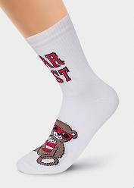 | 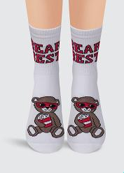
Итого |  |  |  |  |  |  |  |  |  |  |  |  |  | 0 | 0.00
CLE Носки дет.С1311 16-18,18-20 спорт база дев | 61 | 45.75 | Групповая уп. | 12 | 13 | 14 | 15 | 16 | 17 | 18 | 20 | 22 | u/a | Всего
Цвет: белый |  |  | 1 |  |  |  |  | * |  | * |  |  |  | 0 | 0.00
Цвет: св.сиреневый |  |  | 1 |  |  |  |  | * |  | * |  |  |  | 0 | 0.00
Описание: игровые носки для девочки с рисунком мишки Состав: 80% хлопок, 18% полиамид, 2% эластан Страна: РОССИЯ |  |  |  |  |  |  | 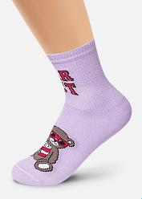 |  |  |  |  |  | 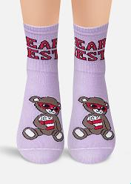
Итого |  |  |  |  |  |  |  |  |  |  |  |  |  | 0 | 0.00
CLE Носки дет.С1329 12-14,14-16 аквамарин мал | 52 | 39.00 | Групповая уп. | 12 | 13 | 14 | 15 | 16 | 17 | 18 | 20 | 22 | u/a | Всего
Цвет: чёрный |  |  | 1 | * |  | * |  |  |  |  |  |  |  | 0 | 0.00
Описание: носки для мальчика с надписью начать сейчас Состав: 80% хлопок, 18% полиамид, 2% эластан Страна: РОССИЯ |  | 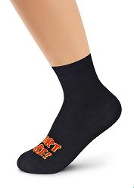 | 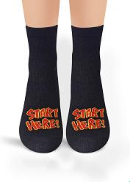
Итого |  |  |  |  |  |  |  |  |  |  |  |  |  | 0 | 0.00
CLE Носки дет.С1329 16-18,18-20 аквамарин мал | 55 | 41.25 | Групповая уп. | 12 | 13 | 14 | 15 | 16 | 17 | 18 | 20 | 22 | u/a | Всего
Цвет: чёрный |  |  | 1 |  |  |  |  | * |  | * |  |  |  | 0 | 0.00
Описание: носки для мальчика с надписью начать сейчас Состав: 80% хлопок, 18% полиамид, 2% эластан Страна: РОССИЯ
Итого |  |  |  |  |  |  |  |  |  |  |  |  |  | 0 | 0.00
CLE Носки дет.С1336 12-14,14-16 смайл хл+эл | 52 | 39.00 | Групповая уп. | 12 | 13 | 14 | 15 | 16 | 17 | 18 | 20 | 22 | u/a | Всего
Цвет: чёрный |  |  | 1 | * |  | * |  |  |  |  |  |  |  | 0 | 0.00
Описание: носки для мальчика с рисунком напитка Состав: 80% хлопок, 18% полиамид, 2% эластан Страна: РОССИЯ |  | 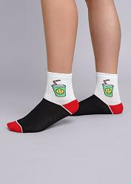
Итого |  |  |  |  |  |  |  |  |  |  |  |  |  | 0 | 0.00
CLE Носки дет.С1336 16-18,18-20 смайл хл+эл | 55 | 41.25 | Групповая уп. | 12 | 13 | 14 | 15 | 16 | 17 | 18 | 20 | 22 | u/a | Всего
Цвет: чёрный |  |  | 1 |  |  |  |  | * |  | * |  |  |  | 0 | 0.00
Описание: носки для мальчика с рисунком напитка Состав: 80% хлопок, 18% полиамид, 2% эластан Страна: РОССИЯ
Итого |  |  |  |  |  |  |  |  |  |  |  |  |  | 0 | 0.00
CLE Носки дет.С4379 18-20 драйв хл+эл | 67 | 50.25 | Групповая уп. | 12 | 13 | 14 | 15 | 16 | 17 | 18 | 20 | 22 | u/a | Всего
Цвет: меланж серый |  |  | 1 |  |  |  |  |  |  | * |  |  |  | 0 | 0.00
Цвет: синий |  |  | 1 |  |  |  |  |  |  | * |  |  |  | 0 | 0.00
Описание: носки для мальчика с надписью скорость по резинке Состав: 80% хлопок, 18% полиамид, 2% эластан Страна: РОССИЯ |  | 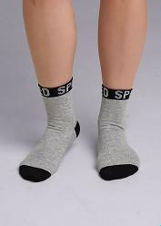 | 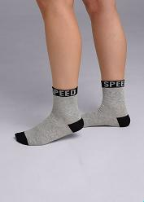 |  |  |  | 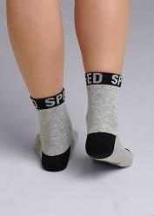 |  |  |  |  |  | 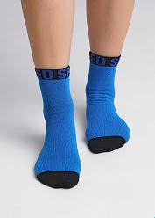 |  | 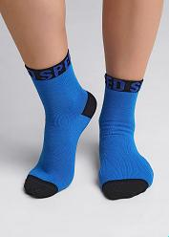 | 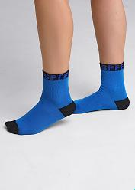 | 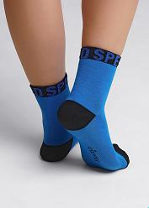
Итого |  |  |  |  |  |  |  |  |  |  |  |  |  | 0 | 0.00
CLE Носки дет.С4379 20-22,22 драйв хл+эл | 72 | 54.00 | Групповая уп. | 12 | 13 | 14 | 15 | 16 | 17 | 18 | 20 | 22 | u/a | Всего
Цвет: меланж серый |  |  | 1 |  |  |  |  |  |  |  | * | * |  | 0 | 0.00
Цвет: синий |  |  | 1 |  |  |  |  |  |  |  | * | * |  | 0 | 0.00
Описание: носки для мальчика с надписью скорость по резинке Состав: 80% хлопок, 18% полиамид, 2% эластан Страна: РОССИЯ
Итого |  |  |  |  |  |  |  |  |  |  |  |  |  | 0 | 0.00
CLE Носки дет.С4379 24 драйв хл+эл | 79 | 59.25 | Групповая уп. | 12 | 13 | 14 | 15 | 16 | 17 | 18 | 20 | 22 | u/a | Всего
Цвет: меланж серый |  |  | 1 |  |  |  |  |  |  |  |  |  | * | 0 | 0.00
Цвет: синий |  |  | 1 |  |  |  |  |  |  |  |  |  | * | 0 | 0.00
Описание: носки для мальчика с надписью скорость по резинке Состав: 80% хлопок, 18% полиамид, 2% эластан Страна: РОССИЯ
Итого |  |  |  |  |  |  |  |  |  |  |  |  |  | 0 | 0.00
CLE Носки дет.С4395 16-18,18-20 нежность хл+эл | 59 | 44.25 | Групповая уп. | 12 | 13 | 14 | 15 | 16 | 17 | 18 | 20 | 22 | u/a | Всего
Цвет: св.бирюзовый |  |  | 1 |  |  |  |  | * |  | * |  |  |  | 0 | 0.00
Цвет: св.фиолетовый |  |  | 1 |  |  |  |  | * |  | * |  |  |  | 0 | 0.00
Описание: носки для девочки со смайликом Состав: 80% хлопок, 18% полиамид, 2% эластан Страна: РОССИЯ |  | 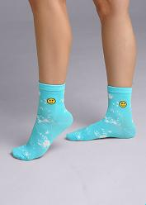 | 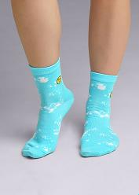 |  |  |  | 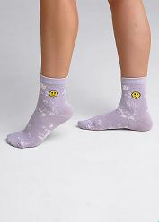 |  |  |  |  |  | 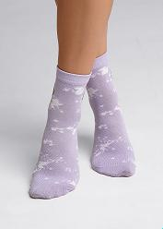 |  | 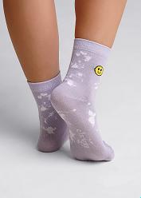
Итого |  |  |  |  |  |  |  |  |  |  |  |  |  | 0 | 0.00
CLE Носки дет.С4395 20-22,22 нежность хл+эл | 63 | 47.25 | Групповая уп. | 12 | 13 | 14 | 15 | 16 | 17 | 18 | 20 | 22 | u/a | Всего
Цвет: св.бирюзовый |  |  | 1 |  |  |  |  |  |  |  | * | * |  | 0 | 0.00
Цвет: св.фиолетовый |  |  | 1 |  |  |  |  |  |  |  | * | * |  | 0 | 0.00
Описание: носки для девочки со смайликом Состав: 80% хлопок, 18% полиамид, 2% эластан Страна: РОССИЯ
Итого |  |  |  |  |  |  |  |  |  |  |  |  |  | 0 | 0.00
CLE Носки дет.С4395 24 нежность хл+эл | 69 | 51.75 | Групповая уп. | 12 | 13 | 14 | 15 | 16 | 17 | 18 | 20 | 22 | u/a | Всего
Цвет: св.бирюзовый |  |  | 1 |  |  |  |  |  |  |  |  |  | * | 0 | 0.00
Цвет: св.фиолетовый |  |  | 1 |  |  |  |  |  |  |  |  |  | * | 0 | 0.00
Описание: носки для девочки со смайликом Состав: 80% хлопок, 18% полиамид, 2% эластан Страна: РОССИЯ
Итого |  |  |  |  |  |  |  |  |  |  |  |  |  | 0 | 0.00
CLE Носки дет.С4396 16-18,18-20 нежность хл+эл | 59 | 44.25 | Групповая уп. | 12 | 13 | 14 | 15 | 16 | 17 | 18 | 20 | 22 | u/a | Всего
Цвет: розовый |  |  | 1 |  |  |  |  | * |  | * |  |  |  | 0 | 0.00
Цвет: св.бирюзовый |  |  | 1 |  |  |  |  | * |  | * |  |  |  | 0 | 0.00
Описание: носки для девочки с оригинальными полосками на паголенке Состав: 80% хлопок, 18% полиамид, 2% эластан Страна: РОССИЯ |  | 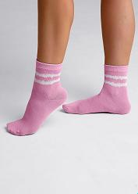 | 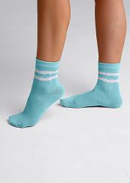
Итого |  |  |  |  |  |  |  |  |  |  |  |  |  | 0 | 0.00
CLE Носки дет.С4396 20-22,22 нежность хл+эл | 63 | 47.25 | Групповая уп. | 12 | 13 | 14 | 15 | 16 | 17 | 18 | 20 | 22 | u/a | Всего
Цвет: розовый |  |  | 1 |  |  |  |  |  |  |  | * | * |  | 0 | 0.00
Цвет: св.бирюзовый |  |  | 1 |  |  |  |  |  |  |  | * | * |  | 0 | 0.00
Описание: носки для девочки с оригинальными полосками на паголенке Состав: 80% хлопок, 18% полиамид, 2% эластан Страна: РОССИЯ
Итого |  |  |  |  |  |  |  |  |  |  |  |  |  | 0 | 0.00
CLE Носки жен.Д202 хл+эл укор. | 64 | 48.00 | Групповая уп. | 21 | 23 | 25 | 27 | 29 | 31 | UA |  |  |  | Всего
Цвет: белый |  |  | 10 |  | * | * |  |  |  |  |  |  |  | 0 | 0.00
Цвет: красный |  |  | 10 |  | * |  |  |  |  |  |  |  |  | 0 | 0.00
Цвет: меланж серый |  |  | 10 |  | * | * |  |  |  |  |  |  |  | 0 | 0.00
Цвет: чёрный |  |  | 10 |  | * | * |  |  |  |  |  |  |  | 0 | 0.00
Описание: носки женские спортивные укороченные с логотипом clever Состав: 70% хлопок, 25% ПА, 5% эластан Страна: РОССИЯ |  | 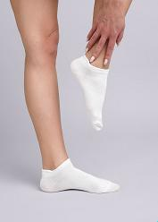 | 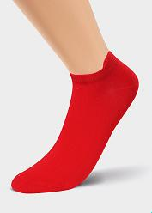 |  |  |  | 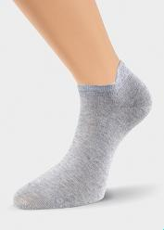 |  |  |  |  |  | 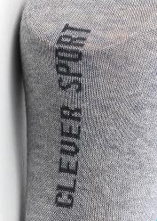 |  | 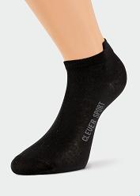
Итого |  |  |  |  |  |  |  |  |  |  |  |  |  | 0 | 0.00
CLE Носки жен.Д5307 fashion база хл+эл | 59 | 44.25 | Групповая уп. | 21 | 23 | 25 | 27 | 29 | 31 | UA |  |  |  | Всего
Цвет: белый |  |  | 1 |  | * | * |  |  |  |  |  |  |  | 0 | 0.00
Цвет: меланж серый |  |  | 1 |  | * | * |  |  |  |  |  |  |  | 0 | 0.00
Цвет: св.розовый |  |  | 1 |  | * |  |  |  |  |  |  |  |  | 0 | 0.00
Цвет: св.фиолетовый |  |  | 1 |  | * | * |  |  |  |  |  |  |  | 0 | 0.00
Описание: укороченные женские носки плетение рубчик Состав: 70% хлопок, 25% полиамид, 5% эластан Страна: РОССИЯ |  | 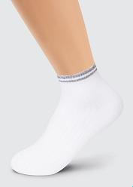 | 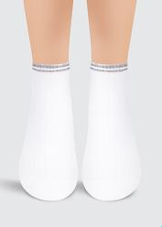 |  |  |  | 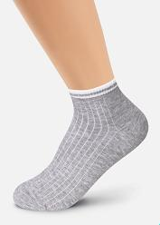 |  |  |  |  |  | 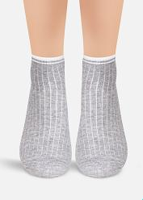 |  | 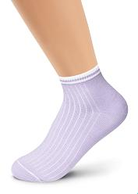 | 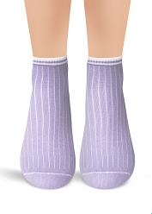
Итого |  |  |  |  |  |  |  |  |  |  |  |  |  | 0 | 0.00
CLE Носки муж.S141 база хл+эл | 85 | 63.75 | Групповая уп. | 21 | 23 | 25 | 27 | 29 | 31 | UA |  |  |  | Всего
Цвет: белый |  |  | 1 |  |  | * | * | * |  |  |  |  |  | 0 | 0.00
Цвет: меланж серый |  |  | 1 |  |  | * | * | * |  |  |  |  |  | 0 | 0.00
Цвет: чёрный |  |  | 1 |  |  | * | * | * |  |  |  |  |  | 0 | 0.00
Описание: мужские носки со средним паголенком, резинка связана ластичным плетением, с кеттельным (плоским) швом. Состав: 70% хлопок, 25% полиамид, 5% эластан Страна: РОССИЯ |  | 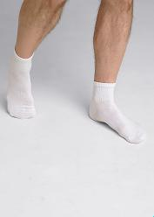 | 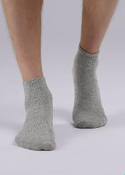 |  |  |  | 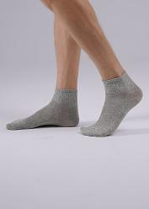 |  |  |  |  |  | 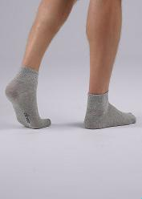 |  | 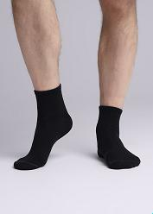 | 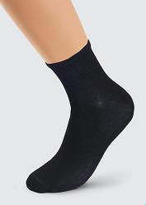 | 
Итого |  |  |  |  |  |  |  |  |  |  |  |  |  | 0 | 0.00
CLE Носки муж.S310 спорт неон сетка | 65 | 48.75 | Групповая уп. | 21 | 23 | 25 | 27 | 29 | 31 | UA |  |  |  | Всего
Цвет: белый/меланж св.серый |  |  | 1 |  |  | * | * | * |  |  |  |  |  | 0 | 0.00
Описание: укороченный мужской спортивный носок , плетение сетка, с яркими неоновыми полосками Состав: 70% хлопок, 25% полиамид, 5% эластан Страна: РОССИЯ |  |  |  |  |  |  | 
Итого |  |  |  |  |  |  |  |  |  |  |  |  |  | 0 | 0.00
CLE Носки муж.К100Л хл+лайкра | 90 | 67.50 | Групповая уп. | 21 | 23 | 25 | 27 | 29 | 31 | UA |  |  |  | Всего
Цвет: белый |  |  | 10 |  |  | * | * | * | * |  |  |  |  | 0 | 0.00
Цвет: коричневый |  |  | 10 |  |  | * | * | * |  |  |  |  |  | 0 | 0.00
Цвет: св.бежевый |  |  | 10 |  |  | * |  |  | * |  |  |  |  | 0 | 0.00
Цвет: т.красный |  |  | 10 |  |  |  | * |  |  |  |  |  |  | 0 | 0.00
Цвет: т.серый |  |  | 10 |  |  | * | * | * | * |  |  |  |  | 0 | 0.00
Цвет: т.синий |  |  | 10 |  |  | * | * | * | * |  |  |  |  | 0 | 0.00
Цвет: чёрный |  |  | 10 |  |  | * | * | * | * |  |  |  |  | 0 | 0.00
Описание: классический мужской носок без рисунка, по следу надпись CLEVER Состав: 75% хлопок, 20% ПА, 5% эластан Страна: РОССИЯ |  |  |  |  |  |  |  |  |  |  |  |  |  |  |  |  |  |  |  |  |  |  |  |  | 
Итого |  |  |  |  |  |  |  |  |  |  |  |  |  | 0 | 0.00
CLES Носки жен.L2003 укор сетка | 59 | 44.25 | Групповая уп. | 21 | 23 | 25 | 27 | 29 | 31 | UA |  |  |  | Всего
Цвет: розовый |  |  | 1 |  | * | * |  |  |  |  |  |  |  | 0 | 0.00
Цвет: св.зелёный |  |  | 1 |  | * | * |  |  |  |  |  |  |  | 0 | 0.00
Цвет: чёрный |  |  | 1 |  | * | * |  |  |  |  |  |  |  | 0 | 0.00
Описание: укороченный однотонный женский носок с кеттельным (плоским) швом , облегченное плетение сетка Состав: 70% хлопок, 25% полиамид, 5% эластан Страна: РОССИЯ |  |  |  |  |  |  |  |  |  |  |  |  |  |  |  | 
Итого |  |  |  |  |  |  |  |  |  |  |  |  |  | 0 | 0.00
CLES Носки жен.L2004 market line сетка | 59 | 44.25 | Групповая уп. | 21 | 23 | 25 | 27 | 29 | 31 | UA |  |  |  | Всего
Цвет: белый |  |  | 1 |  | * | * |  |  |  |  |  |  |  | 0 | 0.00
Цвет: меланж серый |  |  | 1 |  | * | * |  |  |  |  |  |  |  | 0 | 0.00
Цвет: пудровый |  |  | 1 |  | * | * |  |  |  |  |  |  |  | 0 | 0.00
Цвет: св.зелёный |  |  | 1 |  | * | * |  |  |  |  |  |  |  | 0 | 0.00
Цвет: чёрный |  |  | 1 |  | * | * |  |  |  |  |  |  |  | 0 | 0.00
Описание: укороченный однотонный женский носок с кеттельным (плоским) швом , облегченное плетение сетка Состав: 70% хлопок, 25% полиамид, 5% эластан Страна: РОССИЯ |  |  |  |  |  |  |  |  |  |  |  |  |  |  |  |  |  |  |  | 
Итого |  |  |  |  |  |  |  |  |  |  |  |  |  | 0 | 0.00
ЭЙС Носки жен.Д123ш хл+эл укор | 49 | 36.75 | Групповая уп. | 21 | 23 | 25 | 27 | 29 | 31 | UA |  |  |  | Всего
Цвет: меланж серый |  |  | 1 |  | * | * |  |  |  |  |  |  |  | 0 | 0.00
Цвет: св.голубой |  |  | 1 |  | * | * |  |  |  |  |  |  |  | 0 | 0.00
Цвет: т.серый |  |  | 1 |  | * | * |  |  |  |  |  |  |  | 0 | 0.00
Цвет: т.синий |  |  | 1 |  | * | * |  |  |  |  |  |  |  | 0 | 0.00
Описание: носки женские укороченные в сетку Состав: 60% хлопок, 20% пэ, 15% па, 5% эластан Страна: РОССИЯ |  |  |  |  |  |  |  |  |  |  |  |  |  |  |  | 
Итого |  |  |  |  |  |  |  |  |  |  |  |  |  | 0 | 0.00
ЭЙС Носки жен.Д141 хл+эл укор | 59 | 44.25 | Групповая уп. | 21 | 23 | 25 | 27 | 29 | 31 | UA |  |  |  | Всего
Цвет: белый |  |  | 1 |  | * | * |  |  |  |  |  |  |  | 0 | 0.00
Цвет: голубой |  |  | 1 |  | * | * |  |  |  |  |  |  |  | 0 | 0.00
Цвет: меланж серый |  |  | 1 |  |  | * |  |  |  |  |  |  |  | 0 | 0.00
Цвет: молочный |  |  | 1 |  | * | * |  |  |  |  |  |  |  | 0 | 0.00
Цвет: св.голубой |  |  | 1 |  | * | * |  |  |  |  |  |  |  | 0 | 0.00
Цвет: св.фиолетовый |  |  | 1 |  | * | * |  |  |  |  |  |  |  | 0 | 0.00
Описание: носки женские уороченные с резинкой пикот с сердечками Состав: 70% Хлопок, 25% Па, 5% Эластан Страна: РОССИЯ |  |  |  |  |  |  |  |  |  |  |  |  |  |  |  |  |  |  |  | 
Итого |  |  |  |  |  |  |  |  |  |  |  |  |  | 0 | 0.00
ЭЙС Носки муж.А13Лш хл+эл | 82 | 61.50 | Групповая уп. | 21 | 23 | 25 | 27 | 29 | 31 | UA |  |  |  | Всего
Цвет: бежевый |  |  | 10 |  |  | * | * | * |  |  |  |  |  | 0 | 0.00
Цвет: т.серый |  |  | 10 |  |  | * | * | * |  |  |  |  |  | 0 | 0.00
Цвет: т.синий |  |  | 10 |  |  | * | * | * |  |  |  |  |  | 0 | 0.00
Цвет: чёрный |  |  | 10 |  |  | * | * | * |  |  |  |  |  | 0 | 0.00
Описание: базовый мужской носок из хлопка с эластаном, с небольшим рисунком на паголенке Состав: 70% Хлопок, 25% ПА, 5% Эластан Страна: РОССИЯ |  |  |  |  |  |  |  |  |  |  |  |  | 
Итого |  |  |  |  |  |  |  |  |  |  |  |  |  | 0 | 0.00
Итого |  |  |  |  |  |  |  |  |  |  |  |  |  | 0.00 | 0.00

